1-Técnicas
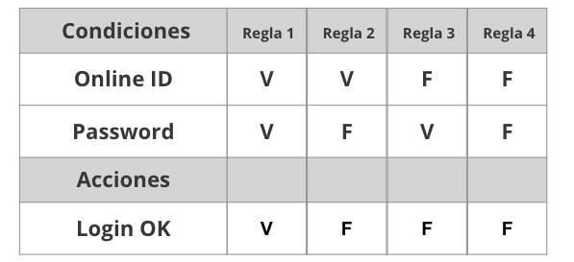
Tabla de decisión
Requerimiento | Condiciones | Regla
Crear cuenta | Nombre | V | F | V | F
 | Apellido | V | F | F | V
 | Email | V | F | V | F
 | Contraseña | V | F | F | V
 | Acciones
 | Crear cuenta OK | V | F | F | F

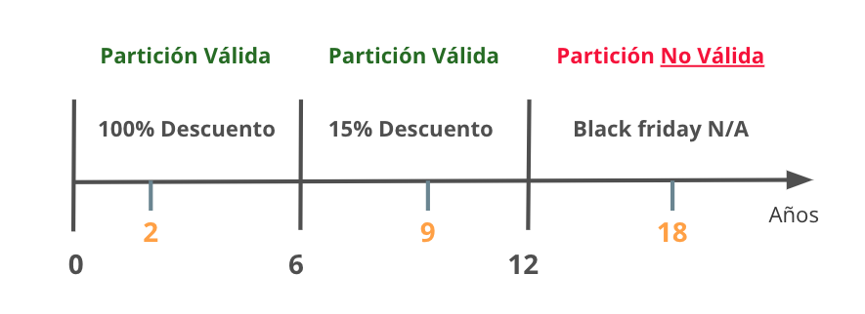
Partición de Equivalencia
Requerimiento |  | Variable |  | Clase de equivalencia |  | Entrada

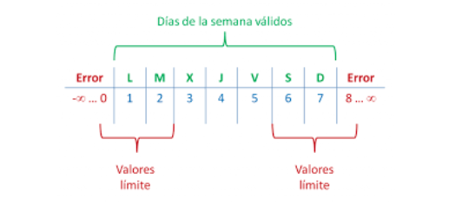

Analisis de valor Limites
Requerimiento |  | Variable |  | Valores |  | Casos

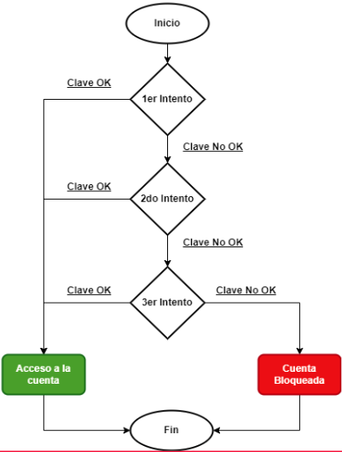

Transición de estados
Requerimiento |  | Estado 1 | Estado 2 | Estado 3 | Estado 4 | Estado 5 | Estado Final

5-Pruebas de API
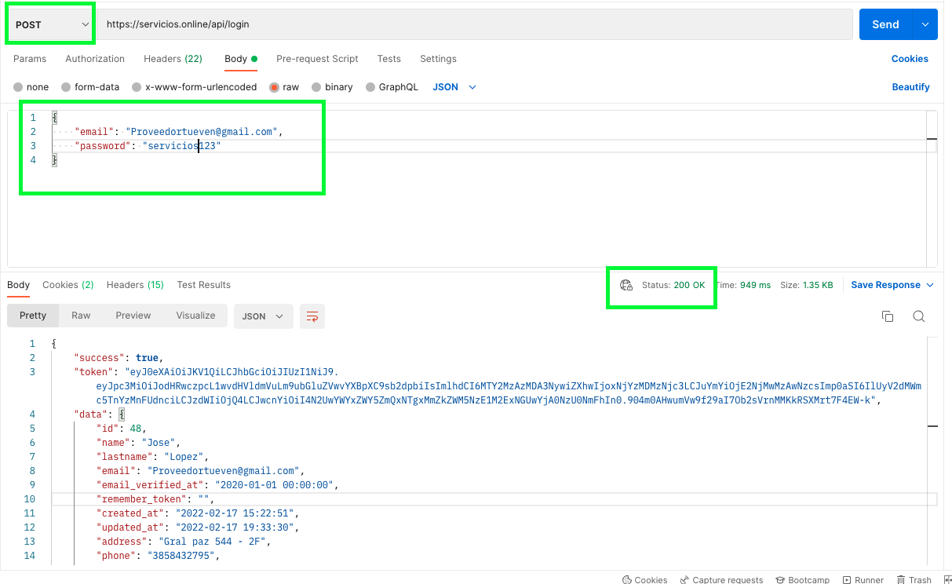
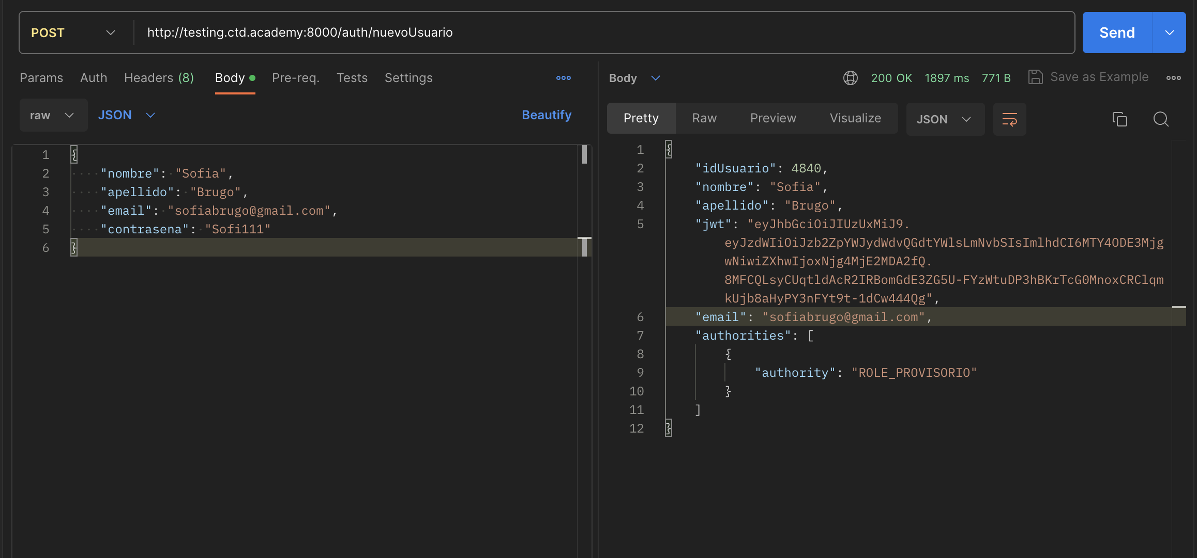
Ejemplo | Ejercicio

6-Pruebas Unitarias
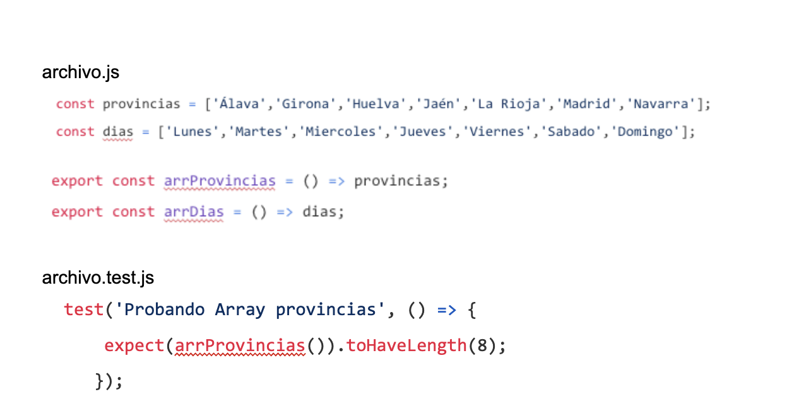

El resultado del test es PASS porque estamos validando que la función sumar retorne 2 y se le esta enviando el valor (1,1). La lógica utilizada para realizar el test, es tener en cuenta que la función suma recibe dos parametros numéricos y retorna la suma de ambos | El resultado del test da error porque el largo del array esperado en el test es mayor al largo del array de la variable.

